Расчёт размера целей
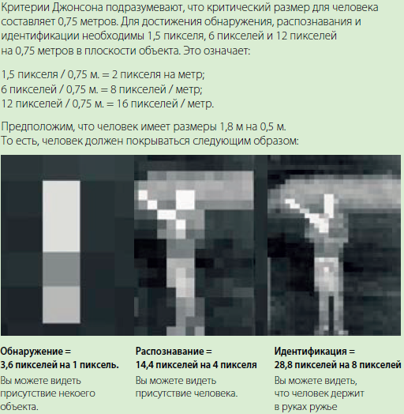
Размер цели на экране оператора
Высота (м) | Ширина (м) | Расстояние до цели (м) | HFOV (мрад) | VFOV (мрад) | Высота цели в пикселях | Ширина цели в пикселях | Площадь цели (пиксели²) | Обнаружение цели в ПО "Циклоп" | Распознавание цели (по Критерию Джонсона) | Идентификация типа цели (по Критерию Джонсона)
 |  |  | Н/Д | Н/Д | Н/Д | Н/Д | Н/Д | Да | Да | Да

Модель ОТКО: | ОТКО-С-5 |  | Введите исходные занчения в желтые поля

